상품제안서
CJ 스팸 고급유7호 선물세트 | 상품코드: S39008

 |  |  |  |  |  |  | 02-713-8555 | www.synergygift.co.kr
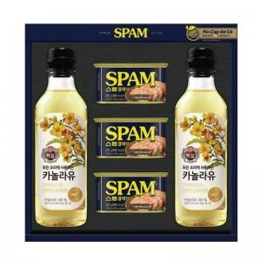

【상세/제작정보】 | <p><span style="font-size: 14pt;">※ 스티커 부착 불가, 동봉 혹은 별도 출고 됩니다.</span></p>

【인쇄/포장옵션】 | 스티커 / 포장불가능

【공급단가】 | 수량 | 20~ | 50~ | 100~ | 500~ | 1,000~
*VAT별도 | 단가 | 21,000원 | 19,700원 | 19,100원 | 18,000원 | 17,600원

【상품 URL】 | https://www.synergygift.co.kr:443/src/goods_detail.php?gdno=39008

